7
GCVP1002 版本号：A/1 编号：
零件检验报告
供应商名称 |  | 北京光华荣昌汽车部件有限公司 | 零件号/版本 |  | 9900252982/001
零件生产日期 |  | 2025.4.7 | 零件名称 |  | 乘客单人座椅支架总成
序号 | 项目 | （图纸要求） 尺寸/特性 | 检验记录 |  |  |  |  | OK | NOT OK
外观
1 | 电泳（黑色），零件表面不得有锈蚀、毛刺、麻点、划痕、裂纹、起皱等缺陷，锐角圆角化处理。 |  | OK | OK | OK | OK | OK | OK
标识
1 | 永久性标识和条形码应完整、正确、清晰和牢固。在寿命期内标识应完好、清晰可辨 |  | OK | OK | OK | OK | OK | OK
尺寸(对应图示区气泡图)
1 | 270mm±0.5mm |  | 检具OK | 检具OK | 检具OK | 检具OK | 检具OK | OK
2 | 120mm±0.5mm |  | 检具OK | 检具OK | 检具OK | 检具OK | 检具OK | OK
3 | 483mm±0.5mm |  | 检具OK | 检具OK | 检具OK | 检具OK | 检具OK | OK
4 | 230mm±0.5mm |  | 检具OK | 检具OK | 检具OK | 检具OK | 检具OK | OK
5 | 320mm±1mm |  | 320.5 | 320.3 | 320.5 | 320.2 | 320.6 | OK
6 | 240mm±0.5mm |  | 检具OK | 检具OK | 检具OK | 检具OK | 检具OK | OK
7 | 128mm±0.5mm |  | 检具OK | 检具OK | 检具OK | 检具OK | 检具OK | OK
8 | 571.5mm±1mm |  | 571.8 | 571.6 | 571.5 | 571.2 | 571.1 | OK
9 | 33.5mm±0.5mm |  | 33.4 | 33.6 | 33.3 | 33.5 | 33.4 | OK
重量
1 | 5400g±5% |  | 见工装样件定额提交结果 |  |  |  |  | OK
功能
1 | 中性盐雾试验后，144h无锈蚀。 |  | 见性能试验报告 |  |  |  |  | OK
材料
1 | 材料试验 | 见材料试验标准 | 见材料试验报告 |  |  |  |  | OK
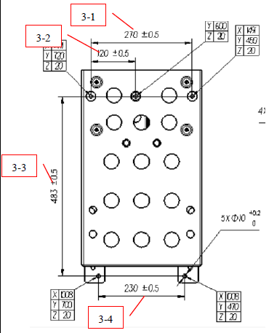 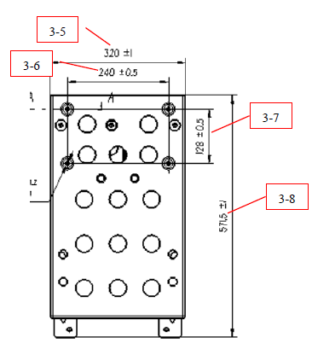 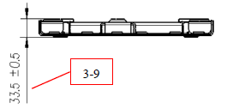 图示:（diagram）

编制（签字）Authorize: 日期Date: 2025.4.7 |  |  |  | 审核（签字盖章）Check: 日期Date: 2025.4.7
吉利确认（签字）Confirm: 日期Date:

10
GCVP1013 版本： A/3 编号：
工装样件定额提交结果<秘密级>
图纸定义重量 | 5400g |  | 检验规格要求重量范围 |  | 5400±270g
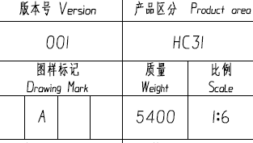 附截图 |  |  | 附截图
实测重量（附照片） |  |  |  | 5400
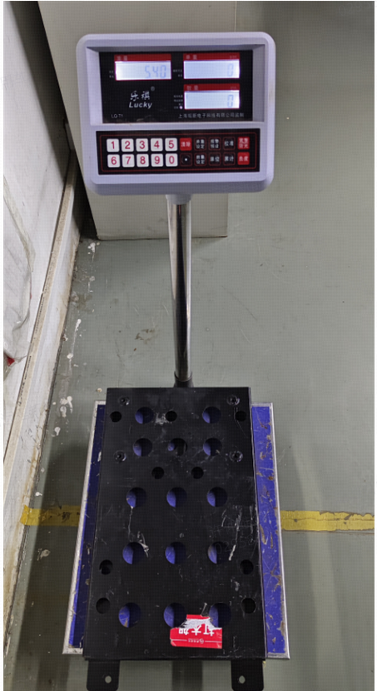
结论：合格
备注：要求供应商把工装样件放置在称重的器具上，并显示实际的称重定额，以照片的形式粘贴在此表中。
编制（签字）Authorize: 日期Date: |  | 审核（签字盖章）Check: 日期Date:

11
GCVP1014 版本： A/1 编号：
产品标识（永久性及可追溯性标识）提交结果<秘密级>
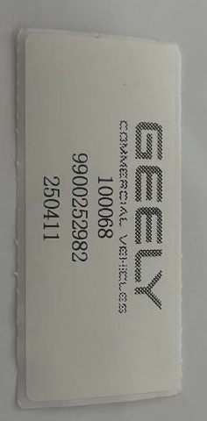 永久性标识（附上相关照片） | 可追溯性标识（附上相关照片）

编制（签字）Authorize: 日期Date: | 审核（签字盖章）Check: 日期Date:

